Sheet1
数据分类与处理：食品网店周核心数据计算
【任务要求】
1.计算“鸡胸”类目2019年11月25-12月8日这两周总的无线端支付转化率。
2.计算结果四舍五入保留四位小数

【知识要点】
支付转化率=（支付买家数÷总访客数）×100%

【重要技能点】
基础函数加减乘除操作

【关键步骤操作】
分析思路：题目要求计算鸡胸类目的无线端支付转化率，所以首先筛选出鸡胸类目，因为时间范围是两周，所以分别求和两周的无线端支付买家数和无线端访客数，然后运用支付转化率计算公式，即可求出“鸡胸”类目2019年11月25-12月8日这两周总的无线端支付转化率。

第一步：筛选所需数据
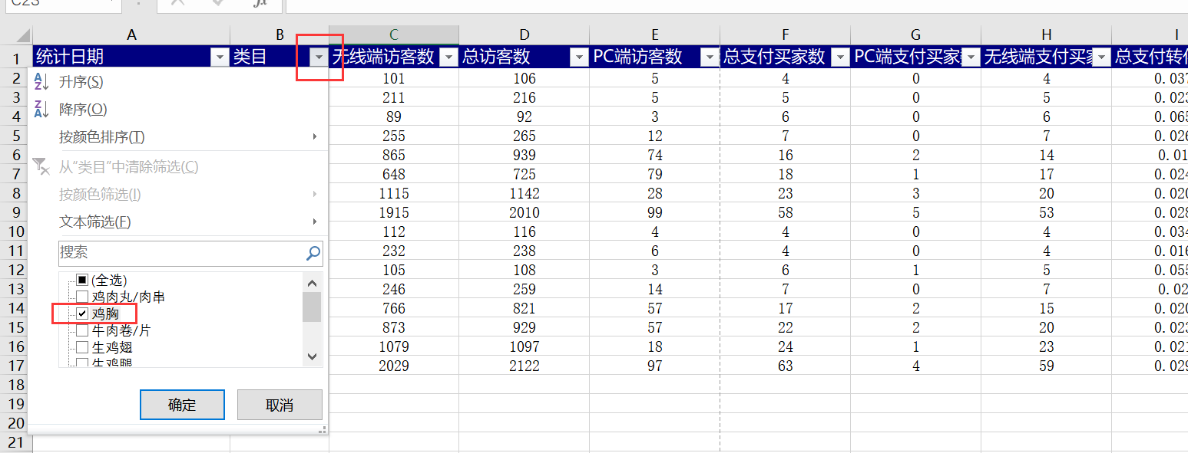

 |  | 点击类目单元格右侧的小箭头进行筛选，选择鸡胸

第二步：分别求和无线端访客数和无线端支付买家数

第三步：运用支付转化率公式，计算出无线端支付转化率

第三步：设置单元格格式，按题目要求设置数据格式
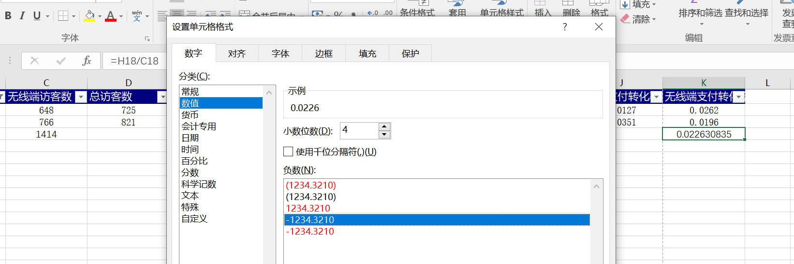

 | 得出计算结果，单击右键选择设置单元格，按照题目要求计算保留小数点后四位； 注意：按照任务要求，把结果所在单元格填充黄色

